Gráfico 1.
Gráfico 1. Evolución calificación/artificialización. C. A. País Vasco. 2006-2017.

Unidades: Hectáreas
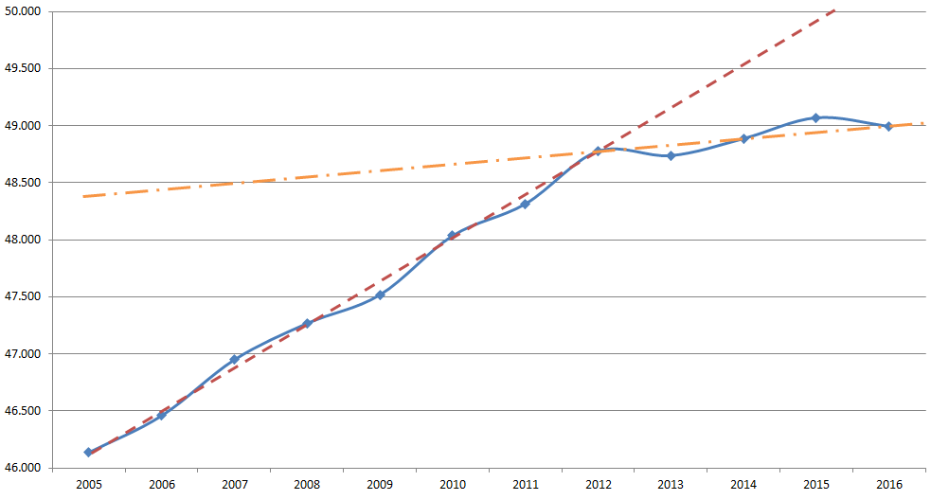

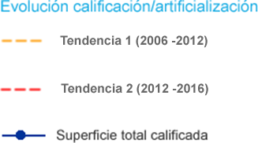

Datos relativos a Udalplan: 1 de Enero del año de referencia
Fuente: Gobierno Vasco. Dpto. de Medio Ambiente, Planificación Territorial y Vivienda. Indicadores Territoriales.
http://www.ingurumena.ejgv.euskadi.eus/r49-aa33a/es/aa33aIndicadoresWAR/indicadoresJSP/index.jsp

